エビデンス
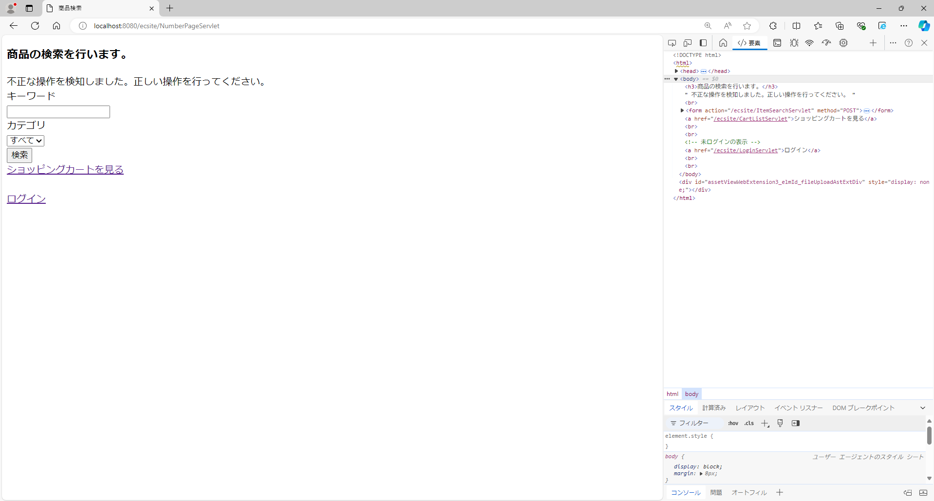
結合試験 エビデンス |  | システムID |  | 改訂日 | 2024-10-25 | No.
 |  | システム名称 | 電子商取引システム | 改訂者 | 岡本 毅斗

項番1
 | 初期状態


①「検索」ボタン押下

 | 表示内容(商品名)を確認
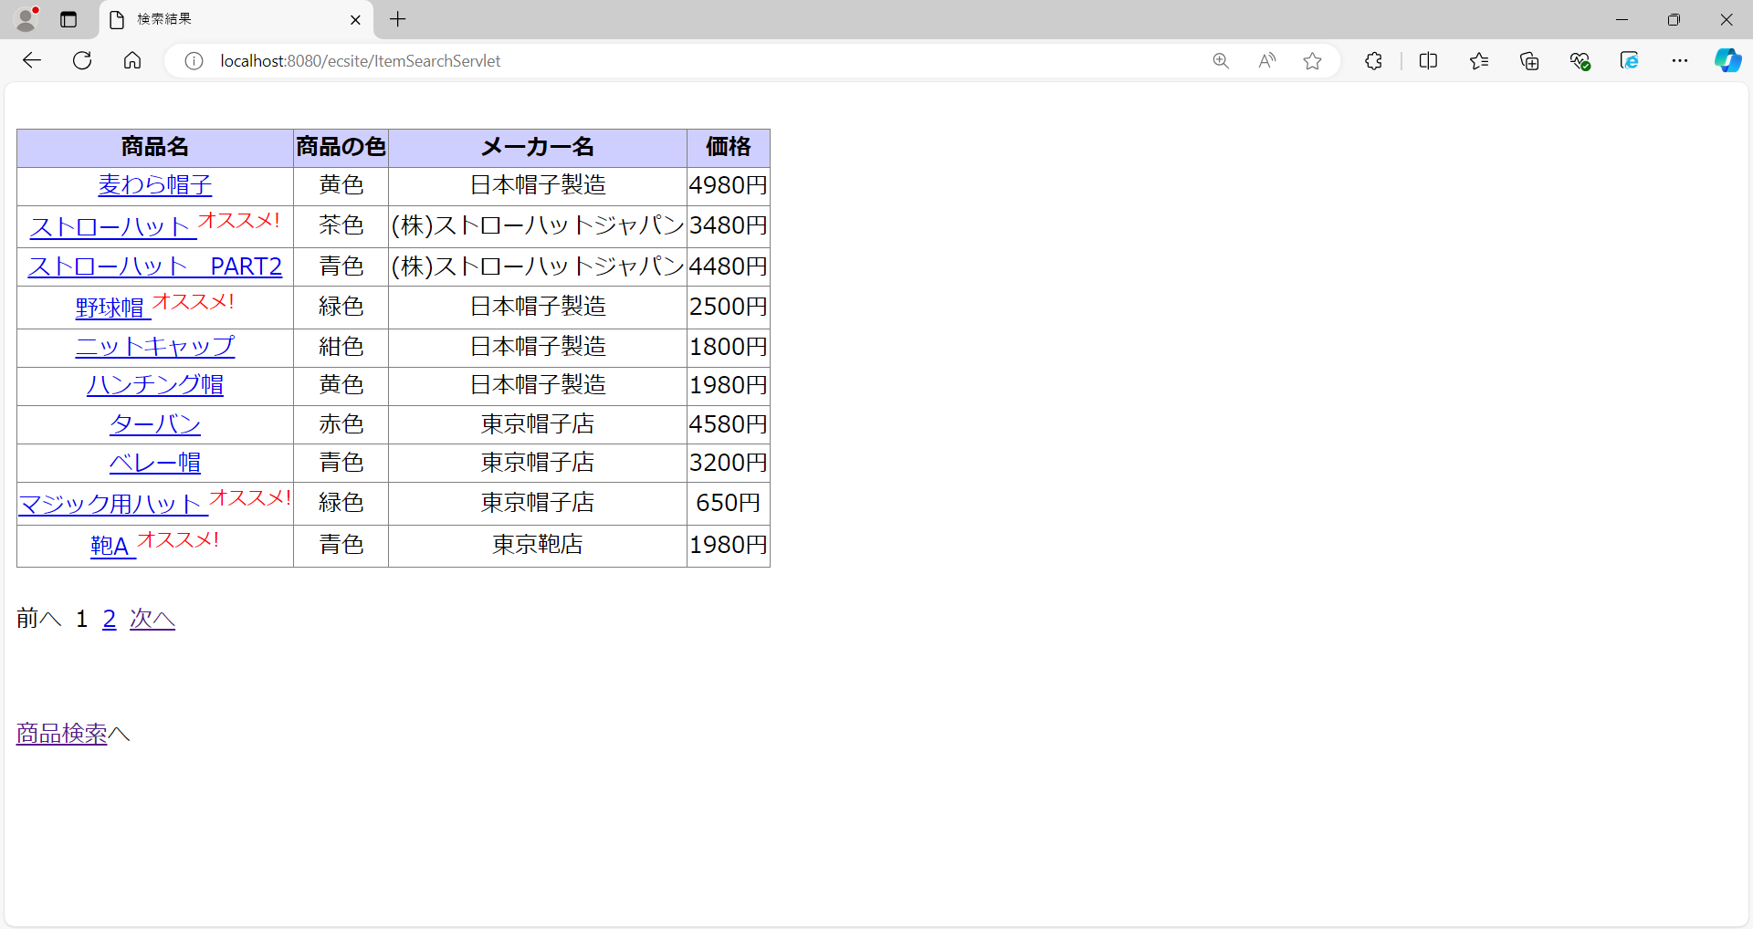

項番2
 | 商品検索画面にてキーワード入力


①テキストボックスに"A"を入力

②「検索」ボタン押下

 | 表示内容(商品名)を確認
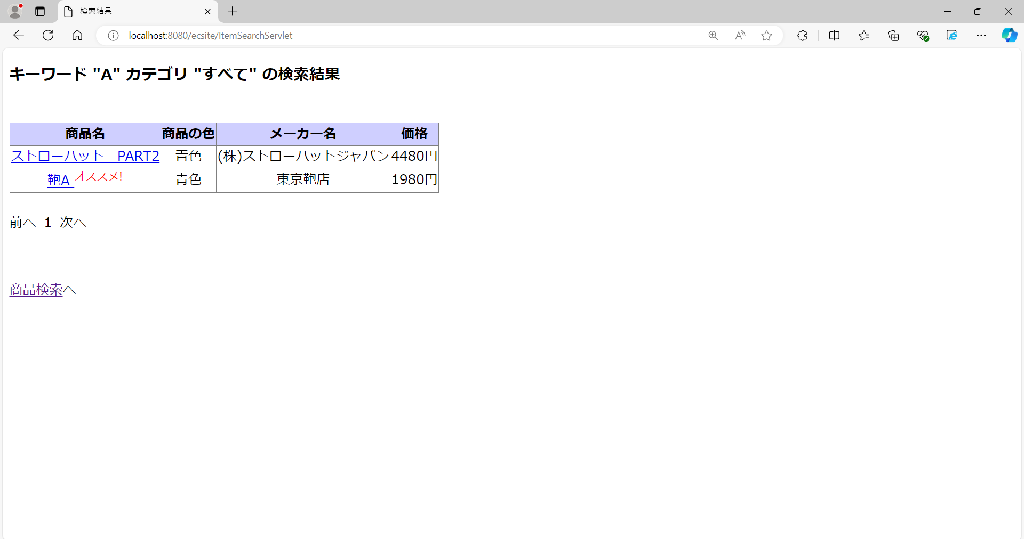

項番3
 | 商品検索画面にてカテゴリー選択


①セレクトボックスで"帽子"を選択

②「検索」ボタン押下

 | 表示内容(商品名)を確認
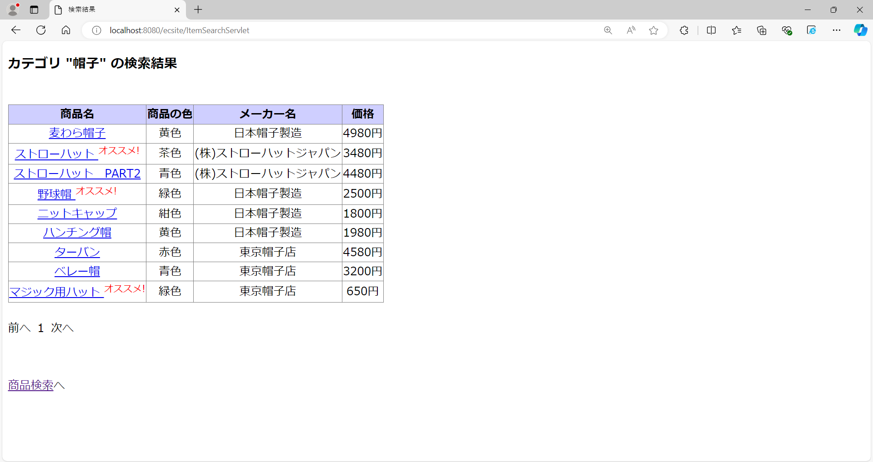


項番4
 | 商品検索画面にてキーワード入力とカテゴリー選択

①テキストボックスに"A"を入力

②セレクトボックスで"帽子"を選択

③「検索」ボタン押下

 | 表示内容(商品名)を確認
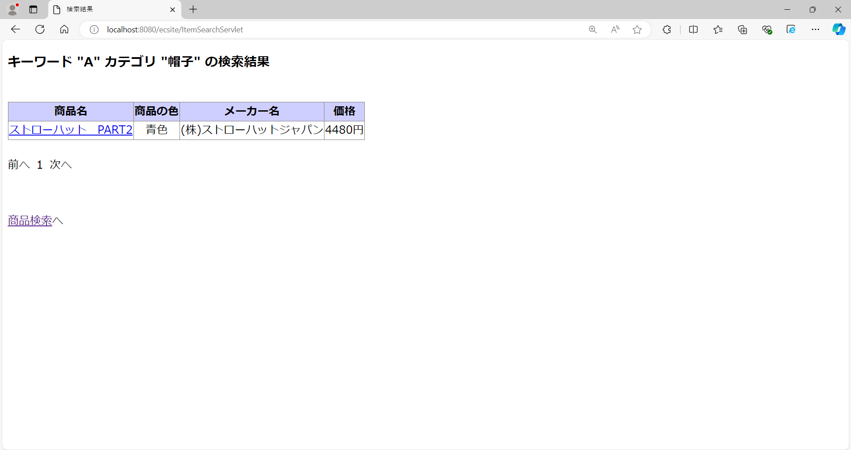

項番5
 | 会員ログイン済の画面


①「ショッピングカートを見る」
リンク押下

 | 表示内容を確認 ※処理未実装の為、表示内容は固定
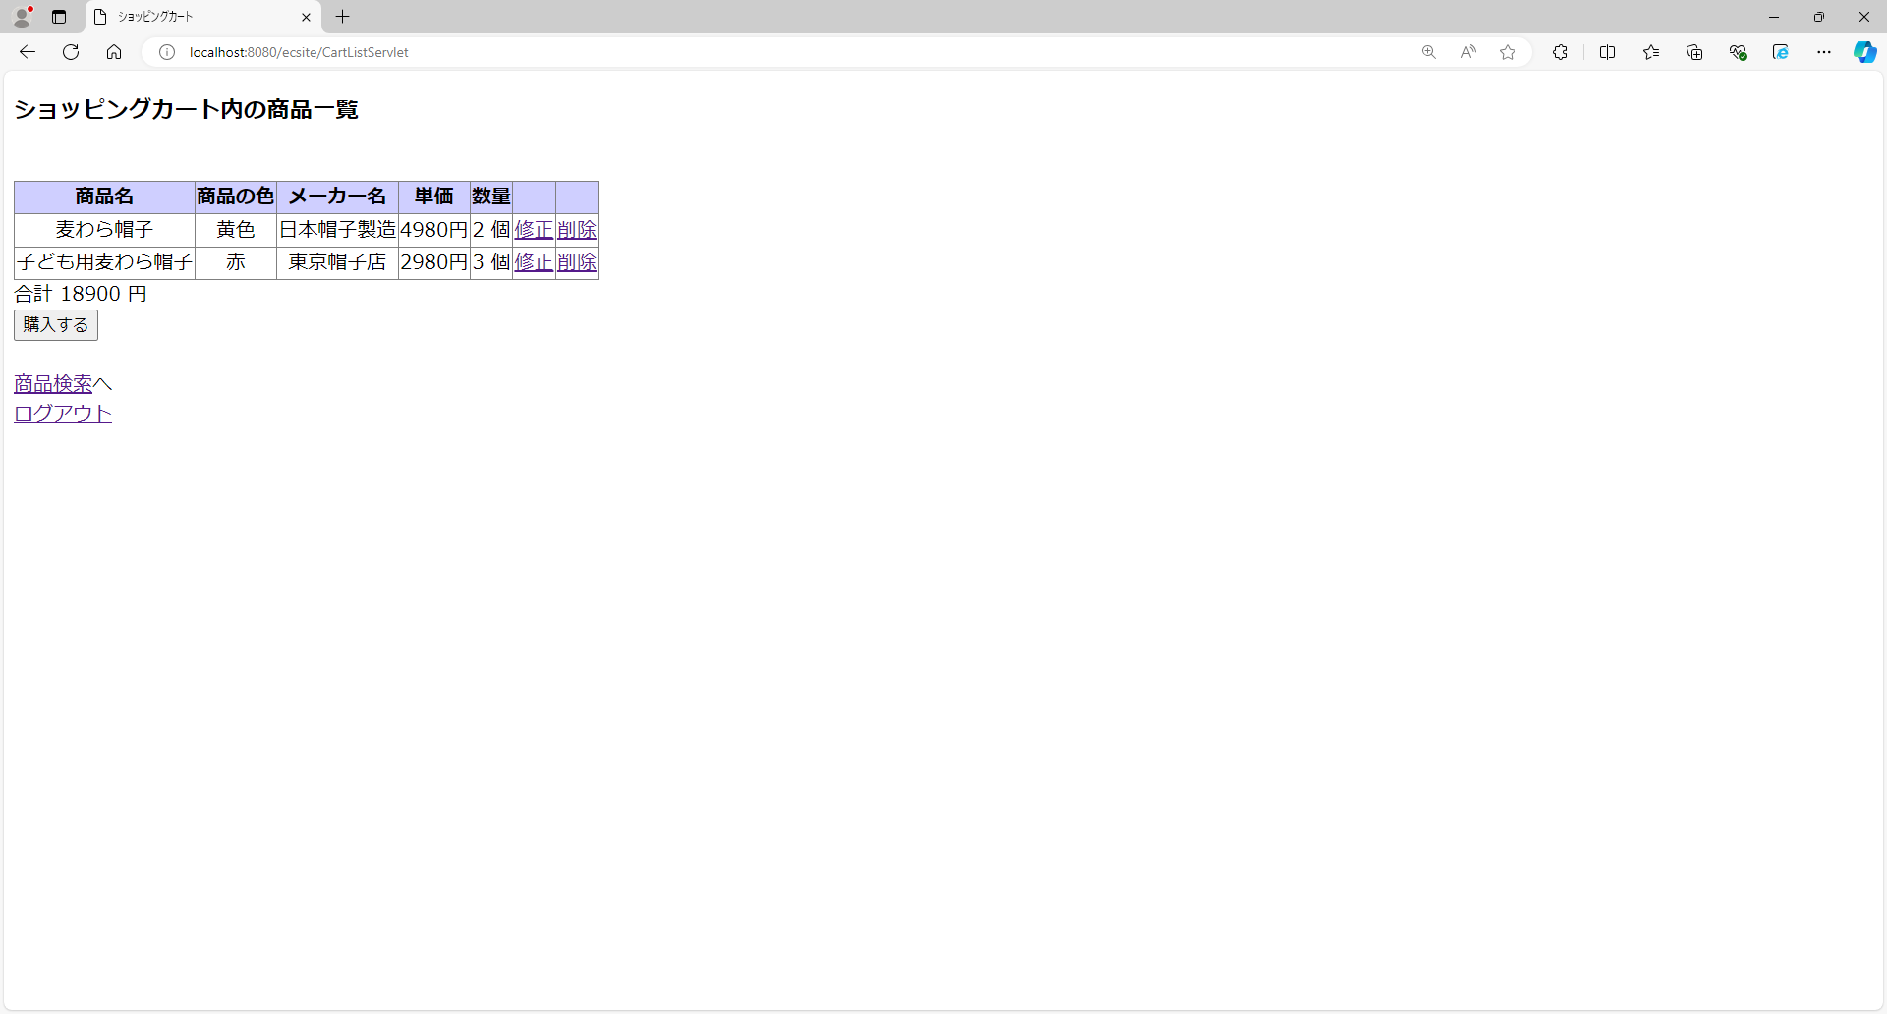

項番6
 | 初期状態

①「ログイン」リンク押下

 | 表示内容を確認 ※処理未実装の為、表示内容は固定


項番7
 | 会員ログイン済の画面

①「ログアウト」リンク押下

 | 「ログアウト」リンク押下後 ※処理未実装の為、表示内容は固定


項番8
 | 会員ログイン済の画面

①「会員情報の変更」リンク押下

 | 「会員情報の変更」リンク押下後 ※処理未実装の為、表示内容は固定
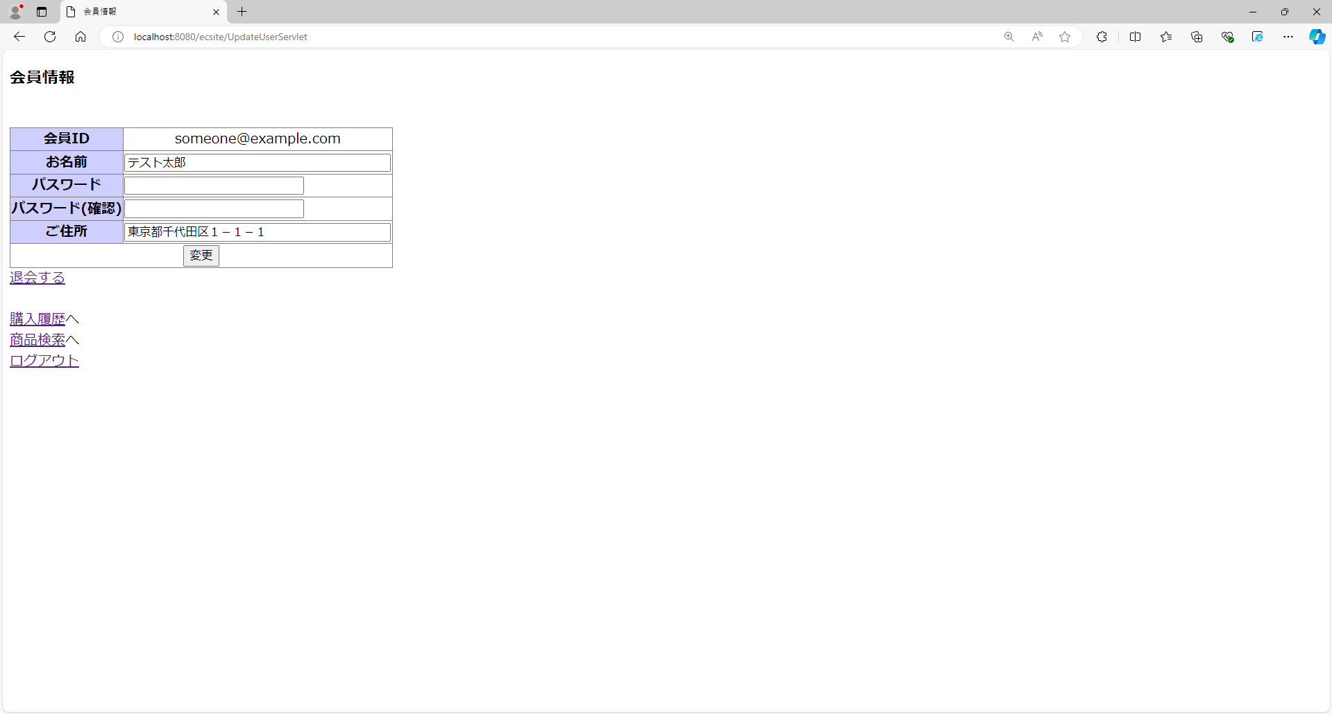

項番9
 | 全件検索を行い、2ページ目を表示中


①「前へ」リンク押下

 | 表示内容(商品名)の確認
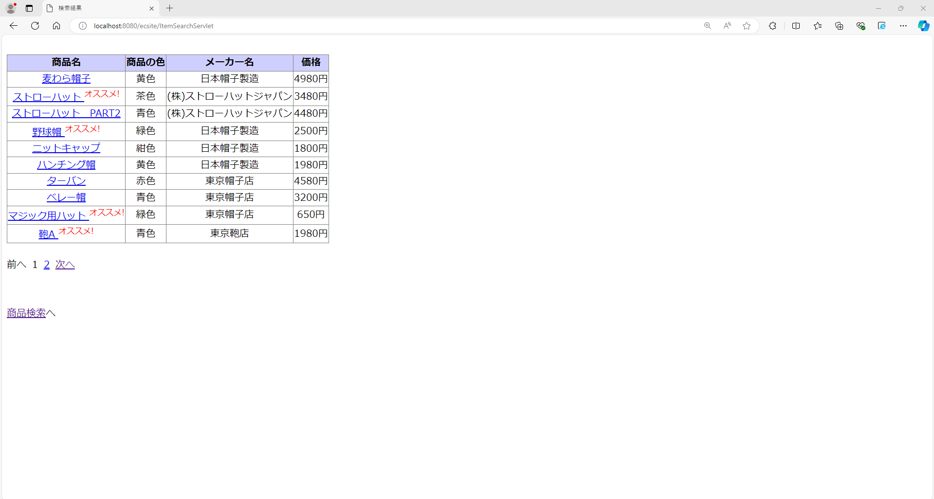

項番10
 | 全件検索を行い、2ページ目を表示中

①「1(ページ番号)」リンク押下

 | 表示内容(商品名)の確認

項番11
 | 全件検索を行い、1ページ目を表示中

①「次へ」リンク押下

 | 表示内容(商品名)を確認

項番12
 | 全件検索を行い、商品検索結果画面を表示中

①「商品検索へ」リンク押下

 | 表示内容を確認


項番13
 | 会員ログイン後に全件検索を行い、商品検索結果画面を表示中
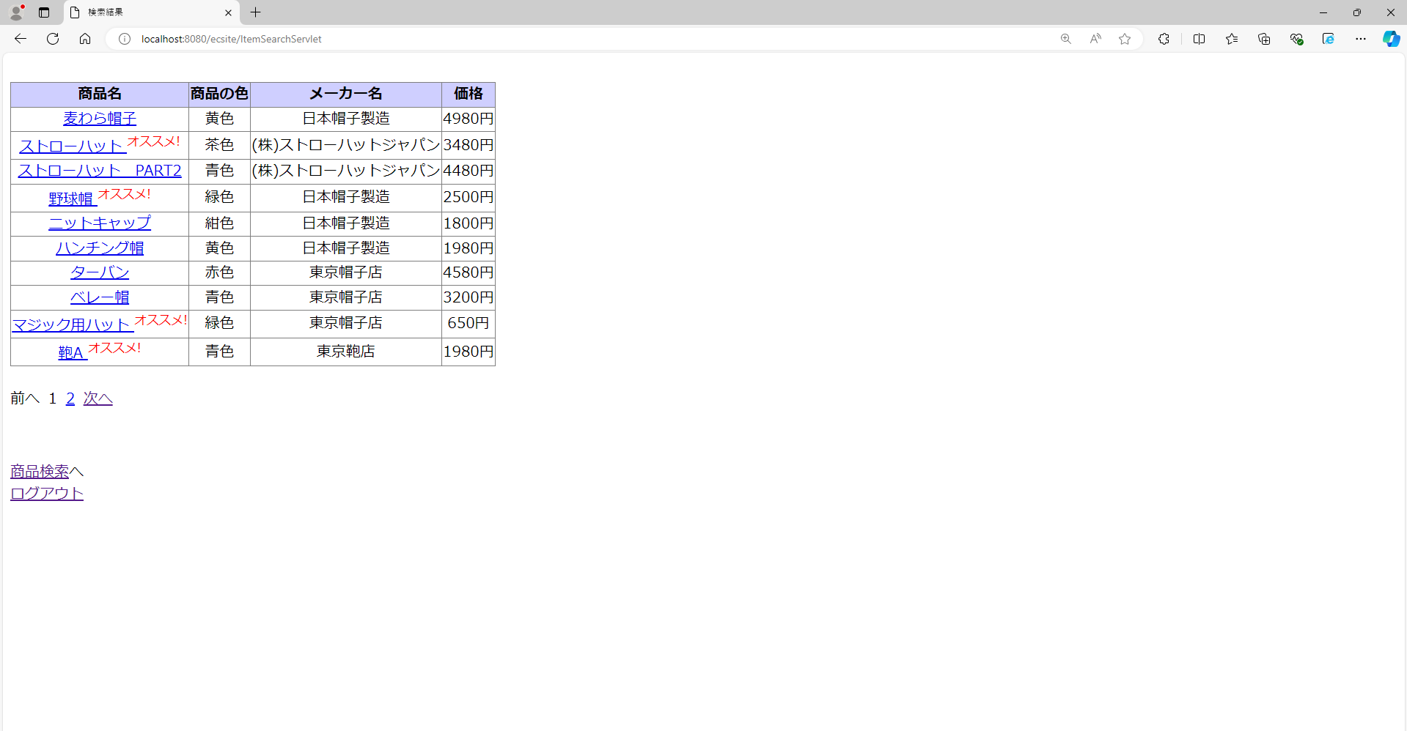

①「ログアウト」リンク押下

 | 表示内容を確認

項番14
 | 商品検索画面にて開発者モードを使用し値を書き換え、値を書き換えたカテゴリーを選択
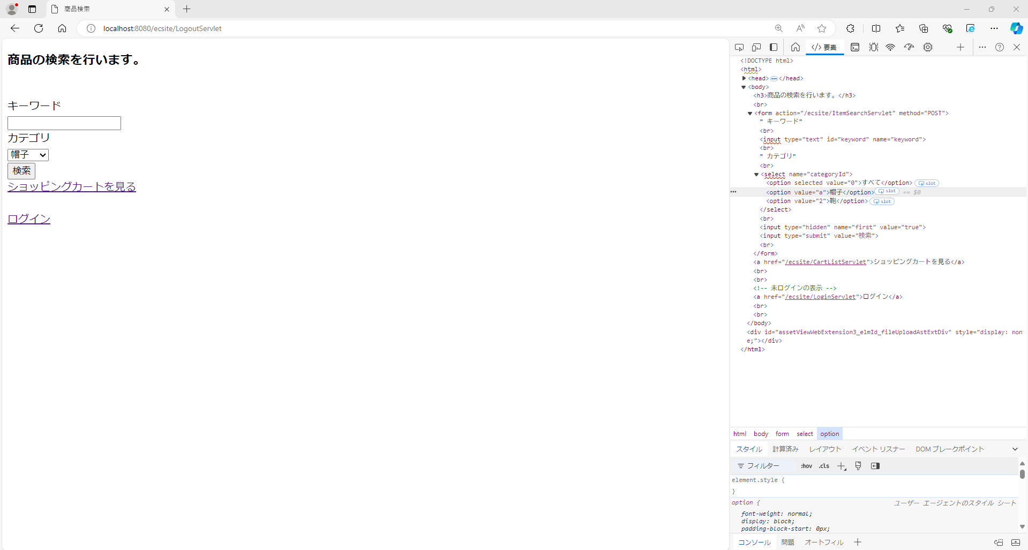
②セレクトボックスで"帽子"を選択

①開発者モードでカテゴリー「帽子」の値を"a"に書き換える

③「検索」ボタン押下

 | 表示内容を確認
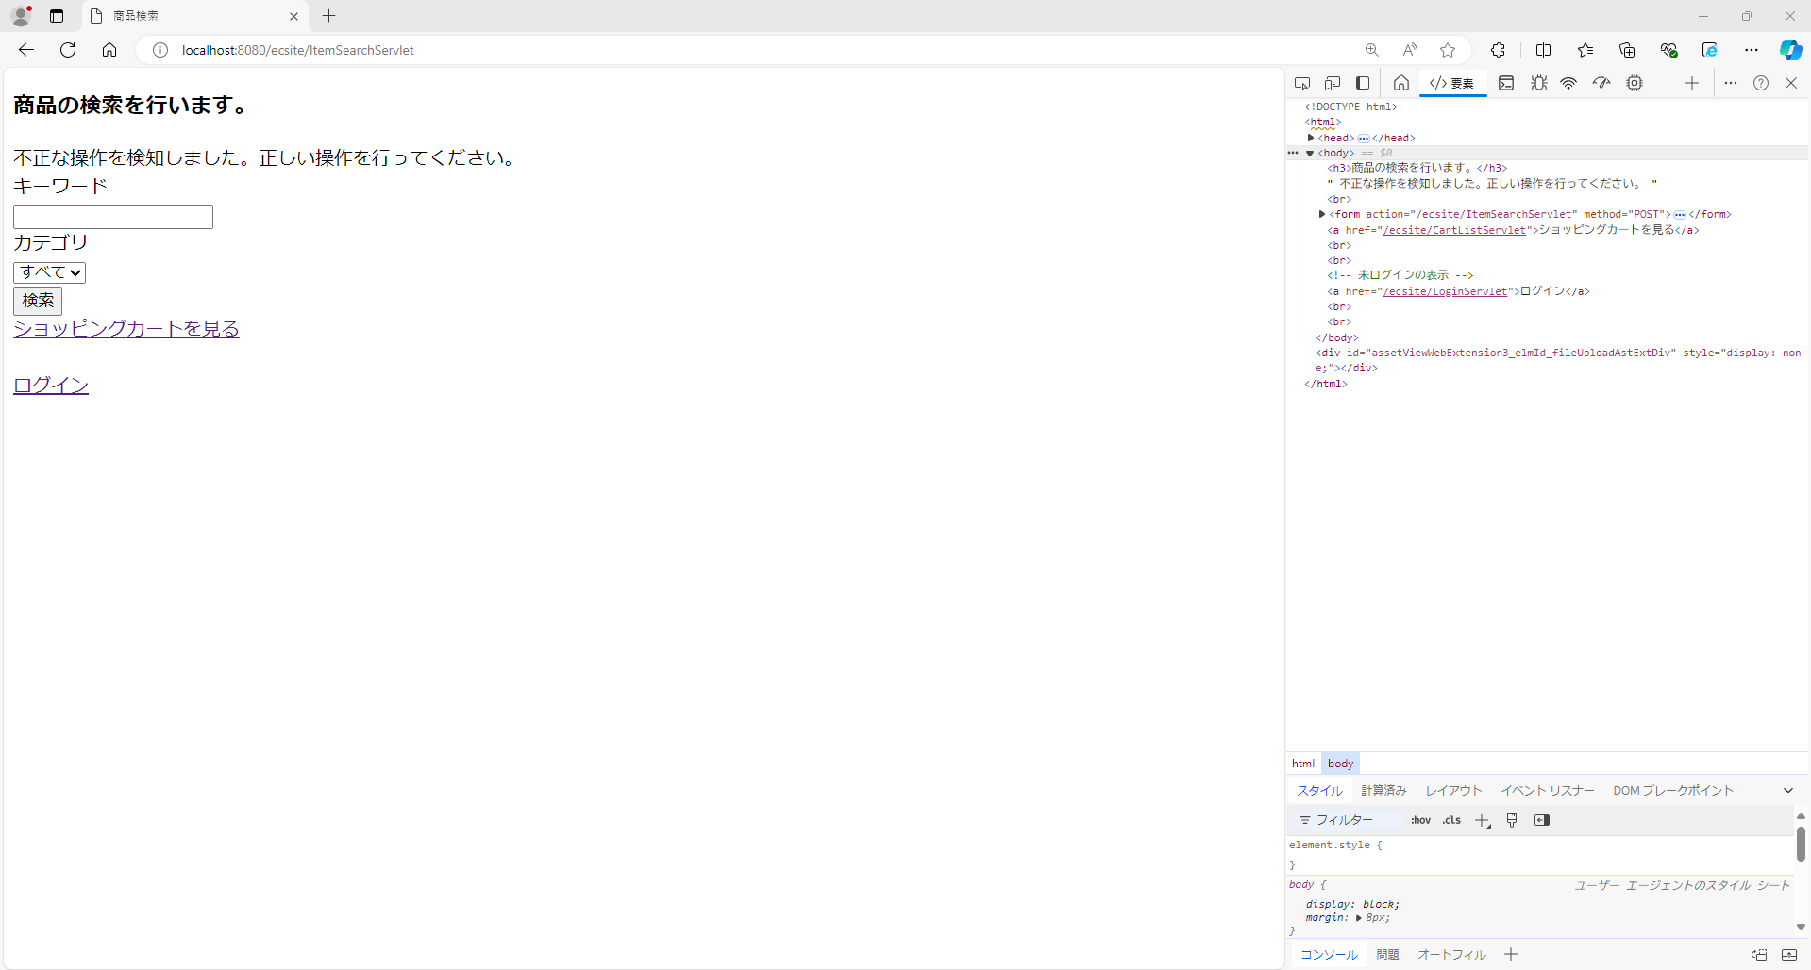

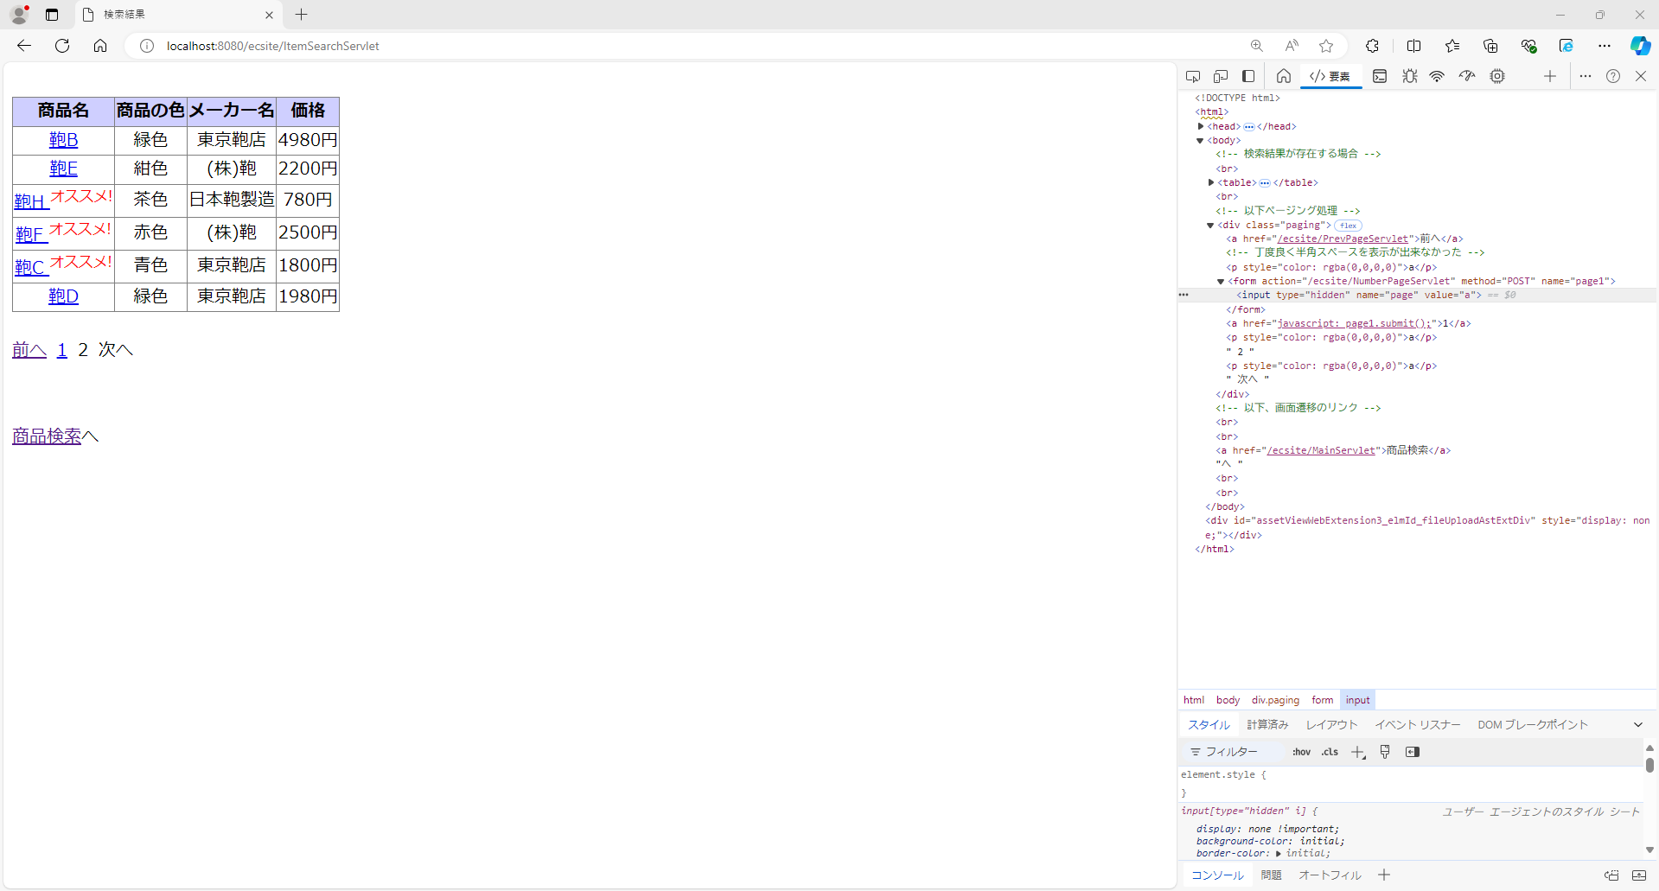
項番15
 | 全件検索を行い2ページ目を表示中に、開発者モードで値を書き換え1ページ目に遷移

①開発者モードでページ番号のリンクの値を"a"に書き換える

②「1(ページ番号)」リンク押下

 | 表示内容を確認

